IL1
Análise por tempo (0, 6, 12, 18 e 24h)
Modelo linear generalizado de efeitos mistos
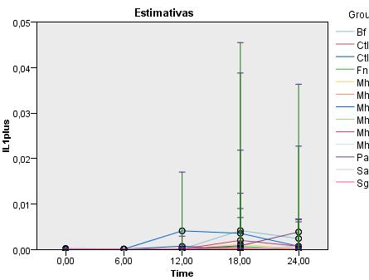

Análise por grupo
Modelo linear generalizado de efeitos mistos

TNFa
Análise por tempo (0, 6, 12, 18 e 24h)
Modelo linear generalizado de efeitos mistos
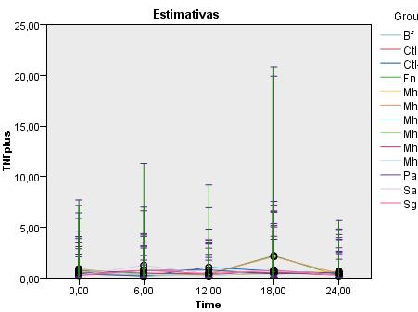

Análise por grupo
Modelo linear generalizado de efeitos mistos

IL6
Análise por tempo (0, 6, 12, 18 e 24h)
Modelo linear generalizado de efeitos mistos
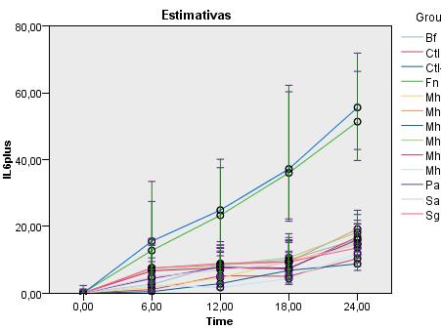

Análise por grupo
Modelo linear generalizado de efeitos mistos

IL8
Análise por tempo (0, 6, 12, 18 e 24h)
Modelo linear generalizado de efeitos mistos
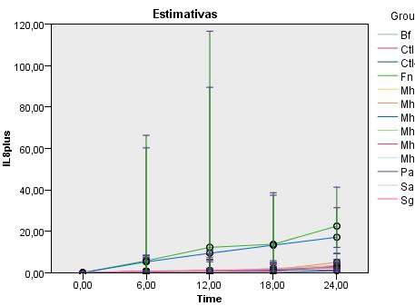

Análise por grupo
Modelo linear generalizado de efeitos mistos

GM-CSF

Análise por tempo (0, 6, 12, 18 e 24h)
Modelo linear generalizado de efeitos mistos
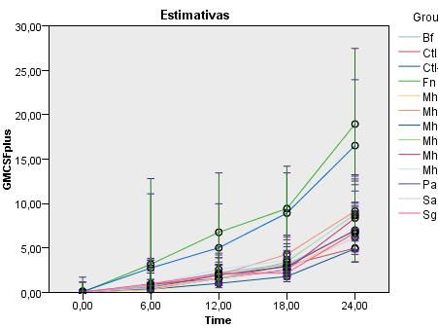

Análise por grupo
Modelo linear generalizado de efeitos mistos

IL10
Análise por tempo (0, 6, 12, 18 e 24h)
Modelo linear generalizado de efeitos mistos
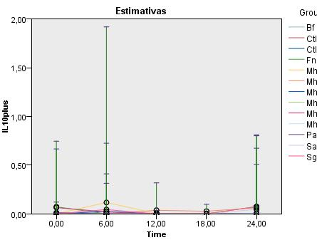

Análise por grupo
Modelo linear generalizado de efeitos mistos

IL13
Análise por tempo (0, 6, 12, 18 e 24h)
Modelo linear generalizado de efeitos mistos
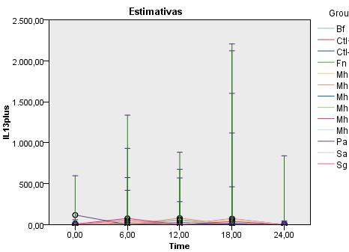

Análise por grupo
Modelo linear generalizado de efeitos mistos

